位置図（社交金）
社会資本総合整備計画 事後評価書 |  |  |  | 平成 ２９年３月１３日

計画の名称 | 北九州市における公園緑地事業等の推進による市民満足度の向上
計画の期間 | 平成22年度 ～ 平成26年度 （5年間） | 交付対象 | 北九州市
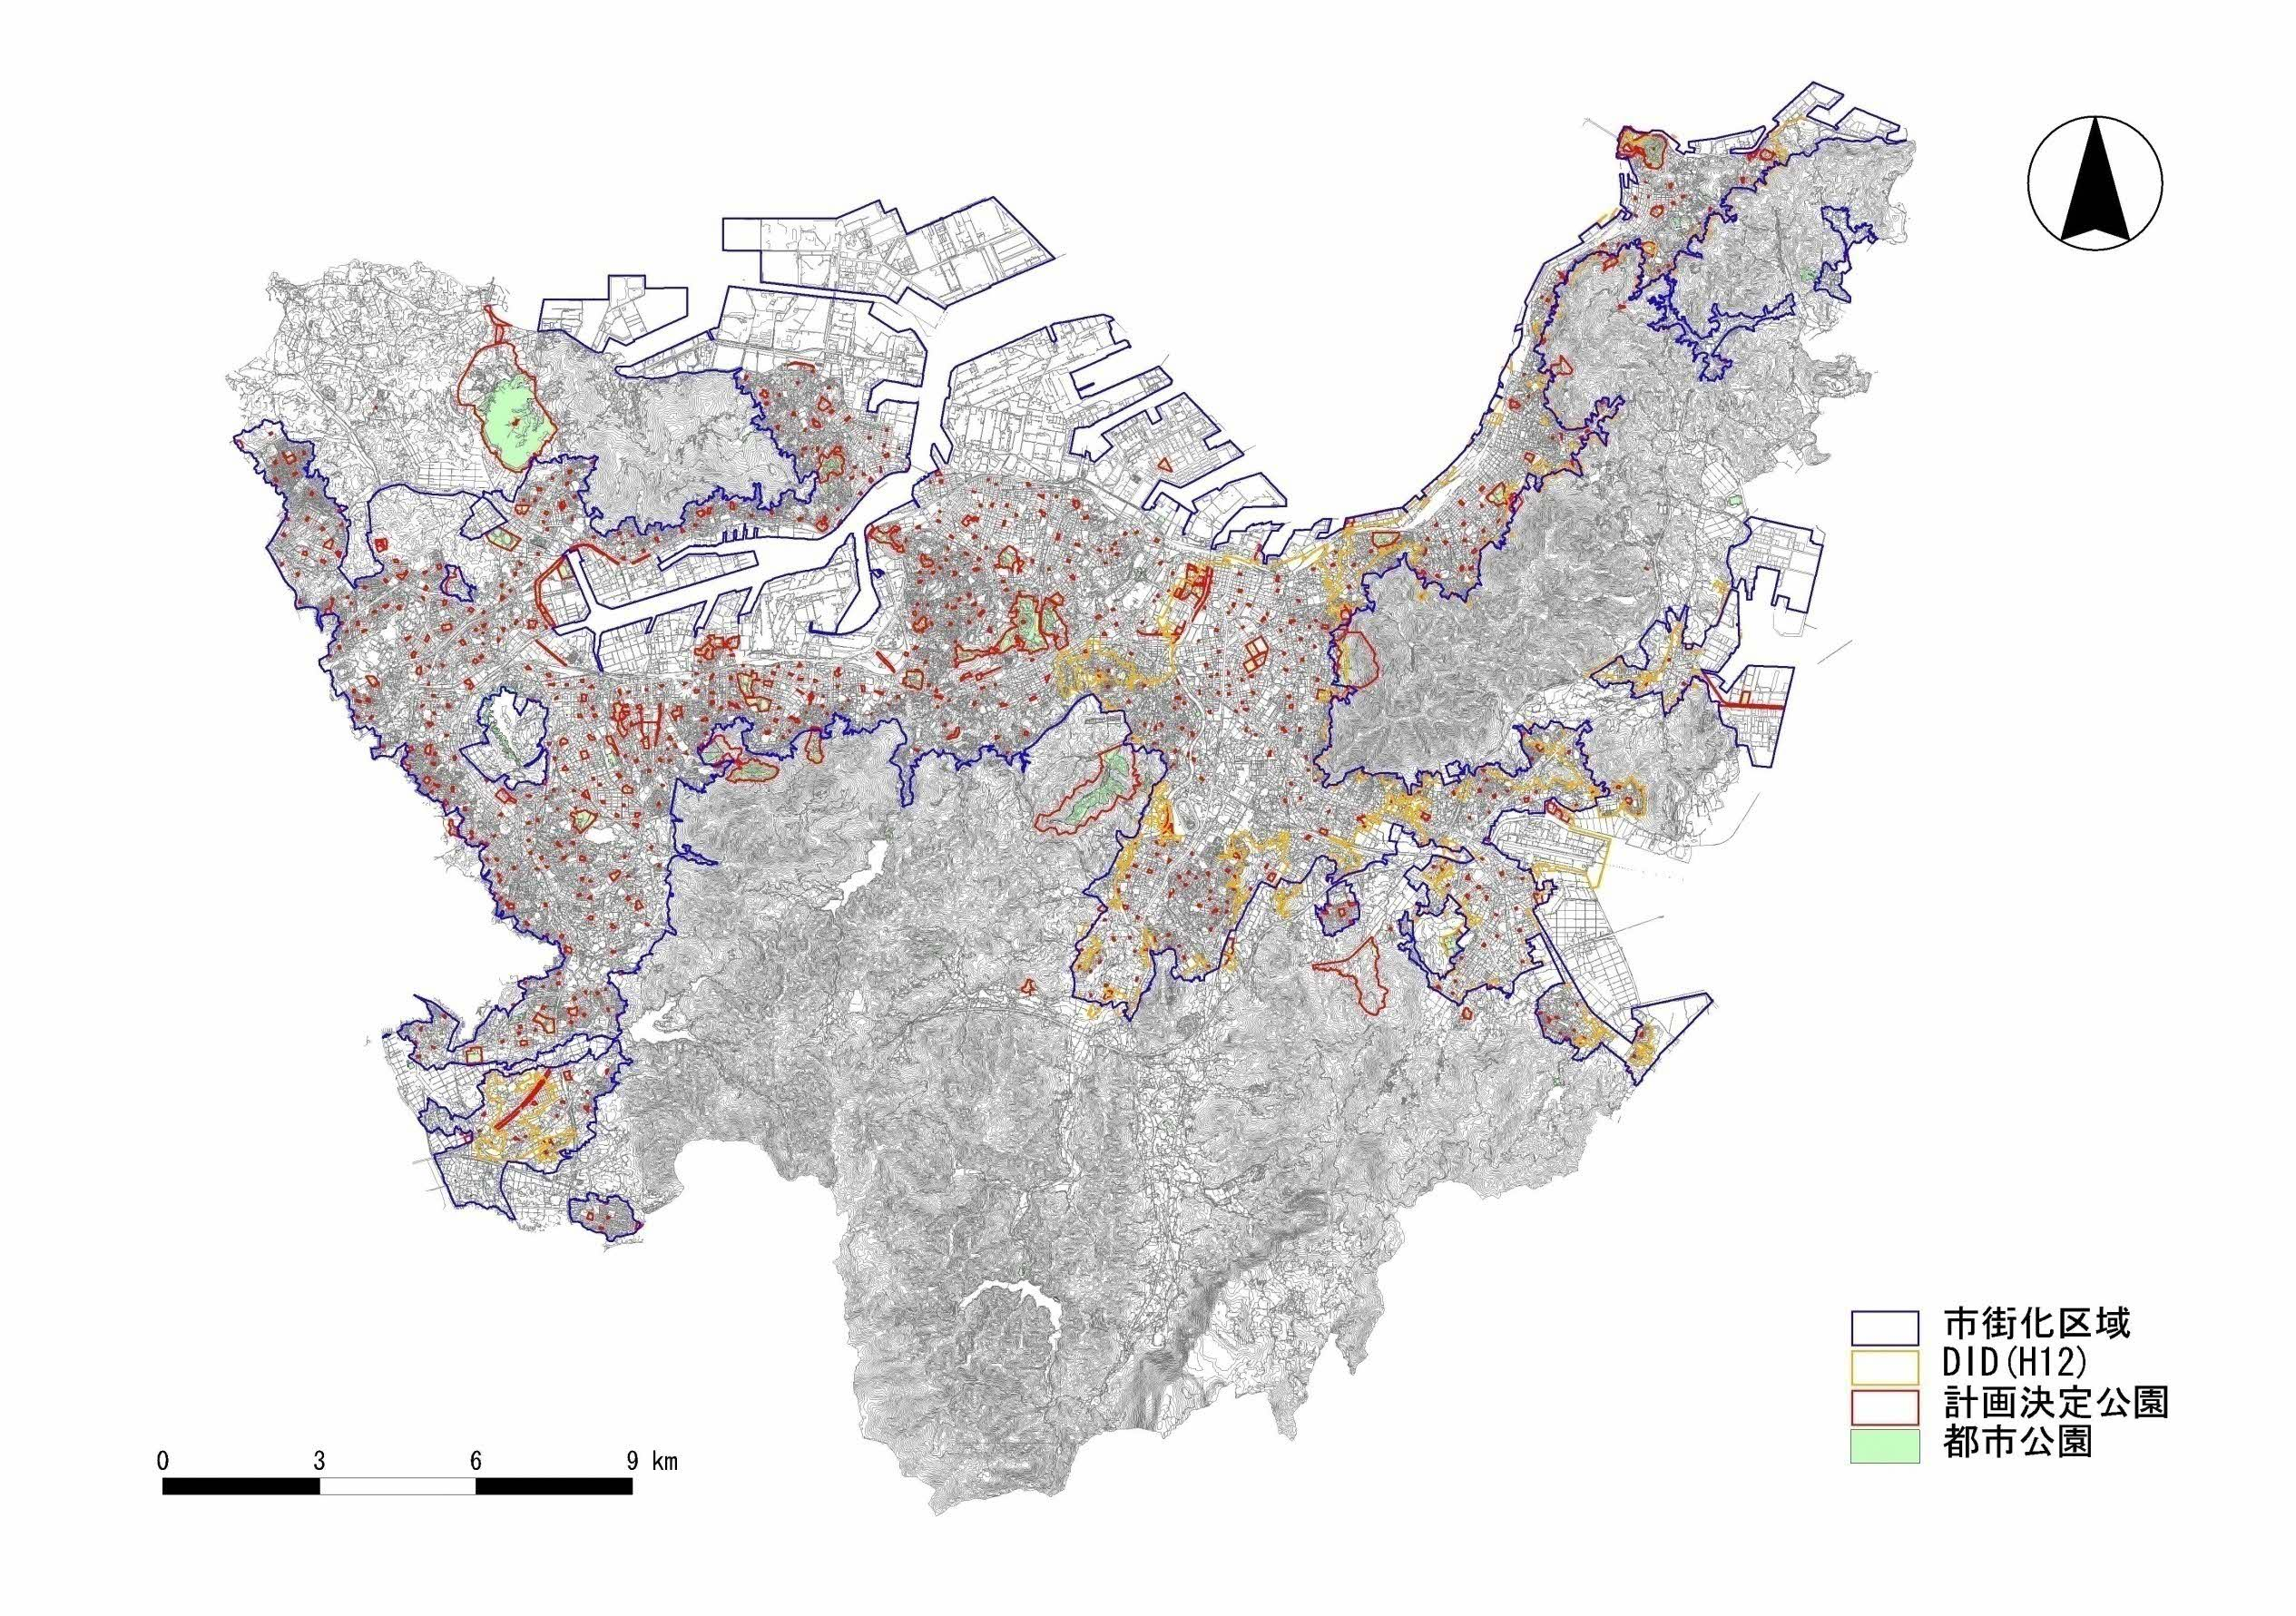
1-A-12
統合河川環境事業
・板櫃川
※H25より、全て重点配分対象事業へ移行
（河川事業）
1-C-5
勝山公園花植えボランティア支援事業
1-C-15
緑化推進事業

1-A-11
吸収源対策公園緑地事業
・学研北部1号公園

1-C-16
板櫃川環境学習事業

1-C-9
公園利用活性化事業
・響灘緑地

1-A-9
緑地保全事業
・本城特別緑地保全地区
1-A-11
吸収源対策公園緑地事業
・城野1号公園、城野2号公園

その他
1-A-11
吸収源対策公園緑地事業
1-A-14
公園施設長寿命化計画策定調査
1-C-8
公園整備基本計画策定事業
1-C-10
公共空間魅力創出事業
①
②

1-A-13
黒崎地区中心市街地活性化広場公園整備事業
①黒崎中央公園
②岡田公園
③

1-A-9
緑地保全事業
・鬼山池特別緑地保全地区

1-C-1
到津の森公園環境体験学習
1-C-3
到津の森公園利用促進事業
1-C-4
到津の森公園動物展示施設整備事業

1-C-2
長野緑地環境体験学習

1-C-6
山田緑地環境体験学習

